Anexo 01
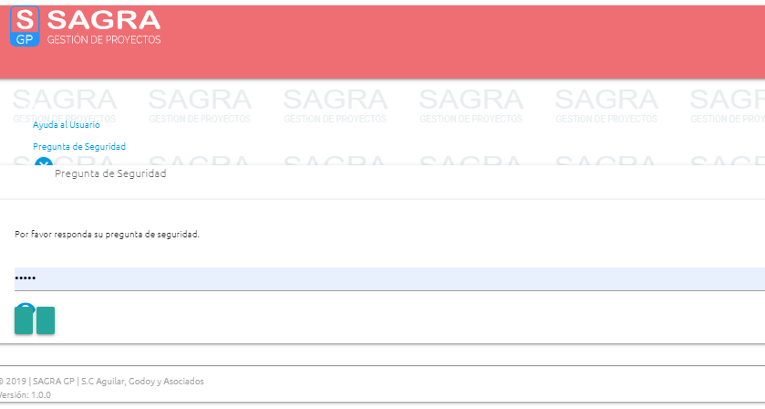

Anexo 02
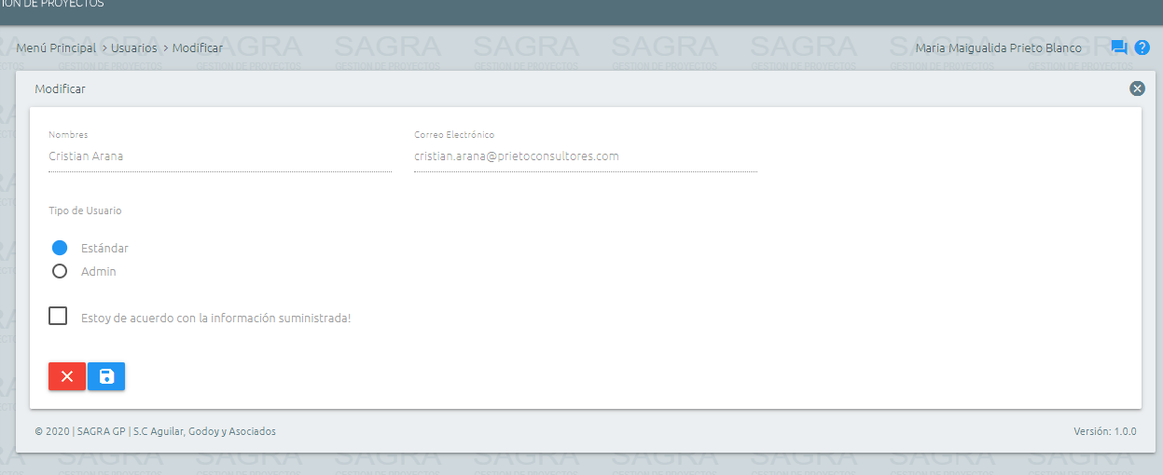

Anexo 03
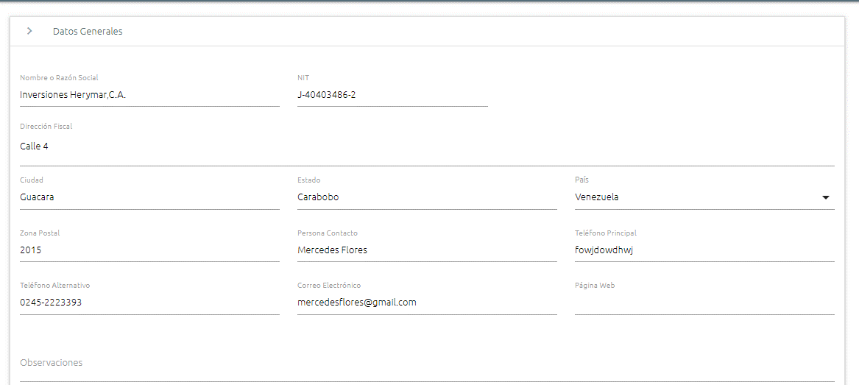

Anexo 05
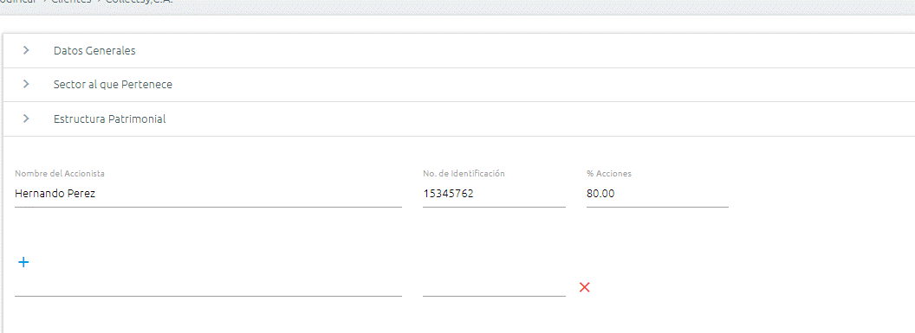

Anexo 06
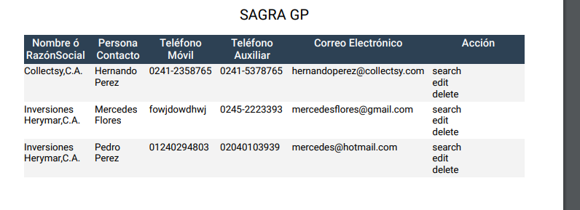
SAGRA GP
Nombre ó RazónSocial | Persona Contacto | Teléfono Móvil | Teléfono Auxiliar | Correo Electrónico | Acción
Collectsy,C.A. | Hernando Perez | 0241-2358765 | 0241-5378765 | hernandoperez@collectsy.com | search edit delete
Inversiones Herymar,C.A. | Mercedes Flores | fowjdowdhwj | 0245-2223393 | mercedesflores@gmail.com | search edit delete
Inversiones Herymar,C.A. | Pedro Perez | 01240294803 | 02040103939 | mercedes@hotmail.com | search edit delete

Anexo 10
